copy
 |  | y

 | ∠ 57.2957 度 ≒ ∠ １ ラジアン
 |  |  |  |  |  | およそコサイン ≒ １－｛(角度÷57.3) 2 ÷ 2｝ +｛(角度÷57.3) 4 ÷ 24｝ －｛(角度÷57.3) 6 ÷ 720｝+｛(角度÷57.3) 8 ÷ 40320｝ －｛(角度÷57.3) 10 ÷ 3628800｝

 |  |  |  |  |  | cos (入力) = 1 – ( ( ( (入力) / 57.3 ) ^2 ) / 2 ) + ( ( ( (入力) / 57.3 ) ^4 ) / 24 ) - ( ( ( (入力) / 57.3 ) ^6 ) / 720 ) + ( ( ( (入力) / 57.3 ) ^8 ) / 40320 ) - ( ( ( (入力) / 57.3 ) ^10 ) / 3628800 )
 |  |  |  |  |  |  |  |  |  |  |  |  |  |  |  |  |  | ラジアン
 |  |  |  |  |  |  |  |  |  |  |  |  |  |  |  |  | 0 | 0.000000000000000
 | およそ | コサイン | ≒ | 1 | - | ラジアン２乗 | ＋ | ラジアン４乗 | - | ラジアン６乗 | ＋ | ラジアン８乗 | - | ラジアン10乗 |  |  | 15 | 0.261799387799149
 |  |  |  |  |  | 2 |  | 24 |  | 720 |  | 40320 |  | 3628800 |  | ← 計算結果 | 30 | 0.523598775598299
 |  |  |  |  |  |  |  |  |  |  |  |  |  |  |  | ↓
 |  |  |  |  |  |  |  |  |  |  |  |  |  |  |  |  | 45 | 0.785398163397449
 |  |  |  |  |  |  |  |  |  |  |  |  |  |  |  |  | 60 | 1.047197551196600
 | 1.000 | コサイン 0 度 ≒ |  | 1 | - | 0 | ＋ | 0 | - | 0 | ＋ | 0 | - | 0 | ≒ | 1 | 75 | 1.308996938995750
 |  |  |  |  |  |  |  |  |  |  |  |  |  |  |  |  | 90 | 1.570796326794900
 | 0.966 | コサイン 15 度 ≒ |  | 1 | - | 0.034269459726 | ＋ | 0.00019573264499 | - | 0.0000004 | ＋ | 0.000000001 | - | 0.000000000 | ≒ | 0.96592582586 | 105 | 1.832595714594050
 |  |  |  |  |  |  |  |  |  |  |  |  |  |  |  |  | 120 | 2.094395102393200
 | 0.866 | コサイン 30 度 ≒ |  | 1 | - | 0.1370778389 | ＋ | 0.0031317223198 | - | 0.0000286 | ＋ | 0.000000140 | - | 0.000000000 | ≒ | 0.86602540378 | 135 | 2.356194490192350
 |  |  |  |  |  |  |  |  |  |  |  |  |  |  |  |  | 150 | 2.617993877991500
 | 0.707 | コサイン 45 度 ≒ |  | 1 | - | 0.30842513753 | ＋ | 0.015854344244 | - | 0.0003260 | ＋ | 0.000003591 | - | 0.000000025 | ≒ | 0.70710678107 | 165 | 2.879793265790640
 |  |  |  |  |  |  |  |  |  |  |  |  |  |  |  |  | 180 | 3.141592653589790
 | 0.500 | コサイン 60 度 ≒ |  | 1 | - | 0.54831135562 | ＋ | 0.050107557116 | - | 0.0018316 | ＋ | 0.000035868 | - | 0.000000437 | ≒ | 0.49999999639

 | 0.259 | コサイン 75 度 ≒ |  | 1 | - | 0.85673649315 | ＋ | 0.12233290312 | - | 0.0069871 | ＋ | 0.000213791 | - | 0.000004070 | ≒ | 0.25881899276

 | 0.000 | コサイン 90 度 ≒ |  | 1 | - | 1.2337005501 | ＋ | 0.2536695079 | - | 0.0208635 | ＋ | 0.000919260 | - | 0.000025202 | ≒ | -0.0000005

 | -0.259 | コサイン 105 度 ≒ |  | 1 | - | 1.6792035266 | ＋ | 0.46995408061 | - | 0.0526099 | ＋ | 0.003155098 | - | 0.00011773447017 | ≒ | -0.25882198605

 | -0.500 | コサイン 120 度 ≒ |  | 1 | - | 2.1932454225 | ＋ | 0.80172091386 | - | 0.1172247 | ＋ | 0.009182235 | - | 0.00044753097907 | ≒ | -0.50001451992

 | -0.707 | コサイン 135 度 ≒ |  | 1 | - | 2.7758262378 | ＋ | 1.2842018837 | - | 0.2376481 | ＋ | 0.023559635 | - | 0.0014532767579 | ≒ | -0.70716608098

 | -0.866 | コサイン 150 度 ≒ |  | 1 | - | 3.4269459726 | ＋ | 1.9573264499 | - | 0.4471768 | ＋ | 0.054730383 | - | 0.0041679570365 | ≒ | -0.86623389611

 | -0.966 | コサイン 165 度 ≒ |  | 1 | - | 4.1466046268 | ＋ | 2.8657216552 | - | 0.7922010 | ＋ | 0.117319437 | - | 0.010810607137 | ≒ | -0.96657511986

 | -1.000 | コサイン 180 度 ≒ |  | 1 | - | 4.9348022005 | ＋ | 4.0587121264 | - | 1.3352628 | ＋ | 0.235330630 | - | 0.02580689139 | = | -1.001829104

195 | 3.4033920414 | コサイン 195 度 ≒ |  | 1 | - | 5.7915386937 | ＋ | 5.5903200734 | - | 2.1584370 | ＋ | 0.446452550 | - | 0.057458827115 | ＋ | 0.005042 | - | 0.00032089234227 | ≒ | -0.965941

210 | 3.6651914292 | コサイン 210 度 ≒ |  | 1 | - | 6.7168141063 | ＋ | 7.5192652898 | - | 3.3670338 | ＋ | 0.807705007 | - | 0.12056009746 | ＋ | 0.012269 | - | 0.00090561773839 | ≒ | -0.866074

225 | 3.926990817 | コサイン 225 度 ≒ |  | 1 | - | 7.7106284384 | ＋ | 9.9089651524 | - | 5.0936232 | ＋ | 1.402679863 | - | 0.24034540532 | ＋ | 0.028079 | - | 0.0023791950508 | ≒ | -0.707252

240 | 4.1887902048 | コサイン 240 度 ≒ |  | 1 | - | 8.7729816899 | ＋ | 12.827534622 | - | 7.5023818 | ＋ | 2.350652064 | - | 0.45827172257 | ＋ | 0.060915 | - | 0.0058726237637 | ≒ | -0.500406

255 | 4.4505895926 | コサイン 255 度 ≒ |  | 1 | - | 9.9038738608 | ＋ | 16.347786242 | - | 10.7937609 | ＋ | 3.817858786 | - | 0.8402575963 | ＋ | 0.126088 | - | 0.013722628943 | ≒ | -0.259882

270 | 4.7123889804 | コサイン 270 度 ≒ |  | 1 | - | 11.103304951 | ＋ | 20.54723014 | - | 15.2094775 | ＋ | 6.031266663 | - | 1.4881554001 | ＋ | 0.250355 | - | 0.030546924565 | ≒ | -0.002633

285 | 4.9741883682 | コサイン 285 度 ≒ |  | 1 | - | 12.371274961 | ＋ | 25.508074027 | - | 21.0378265 | ＋ | 9.295169151 | - | 2.5554020751 | ＋ | 0.478994 | - | 0.065118267033 | ＋ | 0.006713 | - | 0.00054282404444 | ≒ | 0.258786

300 | 5.235987756 | コサイン 300 度 ≒ |  | 1 | - | 13.70778389 | ＋ | 31.317223198 | - | 28.6193152 | ＋ | 14.01097813 | - | 4.2679880054 | ＋ | 0.886434 | - | 0.13352800496 | ＋ | 0.015253 | - | 0.0013665772335 | ≒ | 0.499907

315 | 5.4977871438 | コサイン 315 度 ≒ |  | 1 | - | 15.112831739 | ＋ | 38.066280529 | - | 38.3526195 | ＋ | 20.70059590 | - | 6.9521027291 | ＋ | 1.591908 | - | 0.26437631644 | ＋ | 0.033296 | - | 0.0032888310546 | ≒ | 0.706861

330 | 5.7595865316 | コサイン 330 度 ≒ |  | 1 | - | 16.586418507 | ＋ | 45.851546484 | - | 50.7008626 | ＋ | 30.03377593 | - | 11.070061709 | ＋ | 2.782010 | - | 0.50707237664 | ＋ | 0.070088 | - | 0.007598056421 | ≒ | 0.865407

345 | 6.0213859194 | コサイン 345 度 ≒ |  | 1 | - | 18.128544195 | ＋ | 54.774019105 | - | 66.1982151 | ＋ | 42.85990241 | - | 17.266391891 | ＋ | 4.742645 | - | 0.94480487445 | ＋ | 0.142733 | - | 0.016912013152 | ≒ | 0.964431

360 | 6.2831853072 | コサイン 360 度 ≒ |  | 1 | - | 19.739208802 | ＋ | 64.939394023 | - | 85.4568172 | ＋ | 60.24464137 | - | 26.426256783 | ＋ | 7.903536 | - | 1.7143907111 | ＋ | 0.282006 | - | 0.036382841143 | ≒ | 0.996521

 | 1 | 57.29577 |  | 1 | - | 0.5 | ＋ | 0.041666666667 | - | 0.0013889 | ＋ | 0.00002480 | - | 0.000000276 | ＋ | 0.000000 | - | 0.000000000 | ＋ | 0.000000 | - | 0.000000000 | ≒ | 0.540302

 | 2 | 114.59154 |  | 1 | - | 2 | ＋ | 0.66666666667 | - | 0.0888889 | ＋ | 0.00634921 | - | 0.00028218694885 | ＋ | 0.000009 | - | 0.000000188 | ＋ | 0.000000 | - | 0.000000000 | ≒ | -0.416147

 | 3 | 171.88731 |  | 1 | - | 4.5 | ＋ | 3.375 | - | 1.0125000 | ＋ | 0.16272321 | - | 0.016272321429 | ＋ | 0.001109 | - | 0.000054864 | ＋ | 0.000002 | - | 0.000000061 | ≒ | -0.989992

コサインマクローリン |  | パイラジアン ▽ ↓

0 | 0 | コサイン 0.0 rad ≒ |  | 1 | - | 0 | ＋ | 0 | - | 0.0000000 | ＋ | 0.00000000 | - | 0 | ＋ | 0.000000 | - | 0.000000000 | ＋ | 0.000000 | - | 0.000000000 | ≒ | 1.000000
18 | 0.31415931752 | コサイン 0.1 rad ≒ |  | 1 | - | 0.049348038392 | ＋ | 0.0004058714822 | - | 0.0000013 | ＋ | 0.00000000 | - | 0.000000000 | ＋ | 0.000000 | - | 0.000000000 | ＋ | 0.000000 | - | 0.000000000 | ≒ | 0.951057
36 | 0.62831863504 | コサイン 0.2 rad ≒ |  | 1 | - | 0.19739215357 | ＋ | 0.0064939437151 | - | 0.0000855 | ＋ | 0.00000060 | - | 0.000000003 | ＋ | 0.000000 | - | 0.000000000 | ＋ | 0.000000 | - | 0.000000000 | ≒ | 0.809017
...
 | 1 |  | 0
 | 1.0031318624 |  | 0.13710645865
 | 1.0501434252 |  | 0.55014342883
 | 1.2545887682 |  | 1.2545892329
 | 1.8109031485 |  | 2.3109176684
 | 3.0120568332 |  | 3.8782907293
 | 5.2940427568 |  | 6.2958718608
...
 | 1 |  | 0
 | 1.0031318624 |  | 0.13710645865
 | 1.0501434252 |  | 0.55014342883
 | 1.2545887682 |  | 1.2545892329
 | 1.8109031485 |  | 2.3109176684
 | 3.0120568332 |  | 3.8782907293
 | 5.2940427568 |  | 6.2958718608
 | 9.3392396872 |  | 10.205313633
 | 16.23910198 |  | 16.739507794
 | 27.828852004 |  | 27.831484752
 | 47.221348824 |  | 46.729157901
...

cos
...
 |  |  |  |  |  |  |  |  |  |  |  |  | ＋ | 1.591908 | - | 0.26437631644 | ＋ | 0.033296 | - | 0.0032888310546 | ≒ | 0.706861

 |  |  |  |  |  |  |  |  |  |  |  |  | ＋ | 2.782010 | - | 0.50707237664 | ＋ | 0.070088 | - | 0.007598056421 | ≒ | 0.865407

 |  |  |  |  |  |  |  |  |  |  |  |  | ＋ | 4.742645 | - | 0.94480487445 | ＋ | 0.142733 | - | 0.016912013152 | ≒ | 0.964431

 |  |  |  |  |  |  |  |  |  |  |  |  | ＋ | 7.903536 | - | 1.7143907111 | ＋ | 0.282006 | - | 0.036382841143 | ≒ | 0.996521

 | 1 |  | 0
 | 1.0031318624 |  | 0.13710645865
 | 1.0501434252 |  | 0.55014342883
 | 1.2545887682 |  | 1.2545892329
 | 1.8109031485 |  | 2.3109176684
 | 3.0120568332 |  | 3.8782907293
 | 5.2940427568 |  | 6.2958718608
 | 9.3392396872 |  | 10.205313633
 | 16.23910198 |  | 16.739507794
 | 27.828852004 |  | 27.831484752
 | 47.221348824 |  | 46.729157901
 | 79.737420282 |  | 78.872013262
 | 134.36957773 |  | 133.37305634
...
 | 1 |  | 0
 | 1.0031318624 |  | 0.13710645865
 | 1.0501434252 |  | 0.55014342883
 | 1.2545887682 |  | 1.2545892329
 | 1.8109031485 |  | 2.3109176684
 | 3.0120568332 |  | 3.8782907293
 | 5.2940427568 |  | 6.2958718608
...
 |  |  |  |  |  |  |  |  |  |  |  |  | ≒ | 0.86602540378

 |  |  |  |  |  |  |  |  |  |  |  |  | ≒ | 0.96592582629

 |  |  |  |  |  |  |  |  |  |  |  |  | ≒ | 1 | 75 | 1.308996938995750
 |  |  |  |  |  |  |  |  |  |  |  |  |  |  | 90 | 1.570796326794900
 |  |  |  |  |  |  |  |  |  |  |  |  | ≒ | 0.96592582629 | 105 | 1.832595714594050
 |  |  |  |  |  |  |  |  |  |  |  |  |  |  | 120 | 2.094395102393200
 |  |  |  |  |  |  |  |  |  |  |  |  | ≒ | 0.86602540378 | 135 | 2.356194490192350

 |  |  |  |  |  |  |  |  |  |  |  |  |  | 3.1415926536
...
 |  |  |  |  |  |  |  |  |  |  |  |  |  | 0.00000 |  | 0
 |  |  |  |  |  |  |  |  |  |  |  |  |  | 0.52360 |  | 0.32497143956
 |  |  |  |  |  |  |  |  |  |  |  |  |  | 1.04720 |  | 0.5583863559
 |  |  |  |  |  |  |  |  |  |  |  |  |  | 1.57080 |  | 0.72817067254
 |  |  |  |  |  |  |  |  |  |  |  |  |  | 2.09440 |  | 0.8537821471
 |  |  |  |  |  |  |  |  |  |  |  |  |  | 2.61799 |  | 0.94877929672
 |  |  |  |  |  |  |  |  |  |  |  |  |  | 3.14159 |  | 1.0226110305
 |  |  |  |  |  |  |  |  |  |  |  |  |  | 3.66519 |  | 1.0818633906
 |  |  |  |  |  |  |  |  |  |  |  |  |  | 4.18879 |  | 1.1311280911
 |  |  |  |  |  |  |  |  |  |  |  |  |  | 4.71239 |  | 1.1736075833
 |  |  |  |  |  |  |  |  |  |  |  |  |  | 5.23599 |  | 1.2115365732
 |  |  |  |  |  |  |  |  |  |  |  |  |  | 5.75959 |  | 1.2464756723
 |  |  |  |  |  |  |  |  |  |  |  |  |  | 6.28319 |  | 1.2795159689

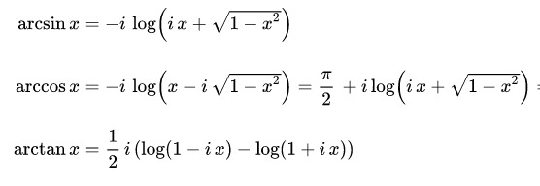

 |  |  |  |  |  |  |  |  |  |  |  |  |  |  |  | × LOG | O … LN

 |  |  |  |  |  |  |  |  |  |  |  |  |  |  |  |  | → ログ は ロン で→ でも できる →
...
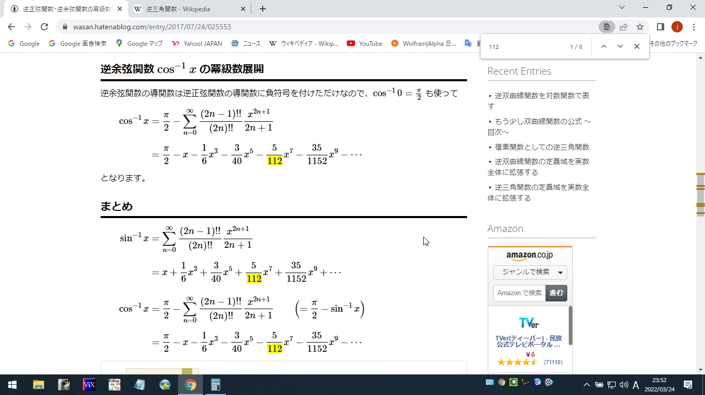
...
 |  |  |  |  |  |  |  |  |  |  |  |  |  |  |  |  |  |  |  | 1.5707963268

 |  |  |  |  |  |  |  |  |  |  |  |  |  |  |  |  |  |  |  | 1.369438406

 |  |  |  |  |  |  |  |  |  |  |  |  |  |  |  |  |  |  |  | 1.3181160719
 |  |  |  |  |  |  |  |  |  |  |  |  |  |  |  |  |  |  |  | 0
 |  |  |  |  |  |  |  |  |  |  |  |  |  |  |  |  |  |  |  | 1.2309594293

 |  |  |  |  |  |  |  |  |  |  |  |  |  |  |  |  |  |  |  | 1.1592796145

 | 1.5707963268 | - | 0.5 | - | 0.020833333333 | - | 0.002343750 | - | 0.000348772 | - | 0.000059340 | - |  | 0.000010924 | ≒ | 60.000152195 |  |  |  | 1.0472002075
 |  |  |  |  |  |  |  |  |  |  |  |  |  |  |  |  |  |  |  | 0
 | 1.5707963268 | - | 0.6 | - | 0.036 | - | 0.005832000 | - | 0.001249714 | - | 0.000306180 | - |  | 0.000081166 | ≒ | 53.131938625 |  |  |  | 0.92732726697

 | 1.5707963268 | - | 0.66666666667 | - | 0.049382716049 | - | 0.0098765432099 | - | 0.002612842 | - | 0.000790304 | - |  | 0.000258645 | ≒ | 48.197703024 |  |  |  | 0.84120860967
 |  |  |  |  |  |  |  |  |  |  |  |  |  |  |  |  |  |  |  | 0
 | 1.5707963268 | - | 0.86602540378 | - | 0.10825317547 | - | 0.036535446722 | - | 0.016310467 | - | 0.008325134 | - |  | 0.004597745 | ≒ | 30.409675076 |  |  |  | 0.53074895454
 |  |  |  |  |  |  |  |  |  |  |  |  |  | ↑ここまでおいかけても３０どにならない …サインのアークに（９０ど差）にきりかえる。ほうがぶなんかも …２２０７１４
 |  |  | acos 0.8 = 90 - asin 0.6 ←※ 右辺は sin に なっている ＝∠53.13° このみいいサウンド
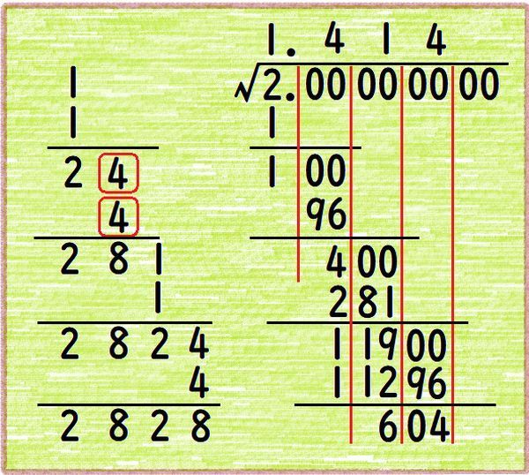
 |  |  | 0.43588989435 | + | 0.013803179988 | + | 0.001180172 | + | 0.000133472 | + | 0.000017259 | + |  | 0.000002415 | ≒ | 25.841908673 |  |  |  | 0.45102639134
...
 | 1.5707963268 | - | 1 | - | 0.16666666667 | - | 0.075 | - | 0.044642857 | - | 0.030381944 | - |  | 0.022372159 | ≒ | 13.277305654 |  |  |  | 0.23173269945
...
 | 1.5707963268 | - | 0 | - | 0 | - | 0 | - | 0 | - | 0 | - |  |  | ≒

 | まだみかくにん、、
 | ７こうめのけいさんがあっているとして
 | ７こうめまでおいかけてみたが

 | のこり４５どをてけいさんでおいかけるのは
 | └ ＝のこり0.3333をおいかけるは
ぴたごらす |  |  |  |  | かなりこんきがいる
かいへいほう
あーく【さ】いん | たぶん
でぐりーず
９０さしひき | アークサインにおきかえたほうがいい
 | かもしれない …

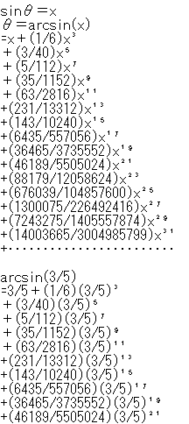
 | かいへいほう
 | sqrt√
 | １－0.5^2＝0.866＾２ …みたいなかんじで
 | ピタゴラス

acos 0.8 = 90 - asin 0.6 ←※ 右辺は sin に なっている ＝∠53.13° このみいいサウンド

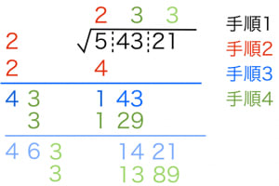

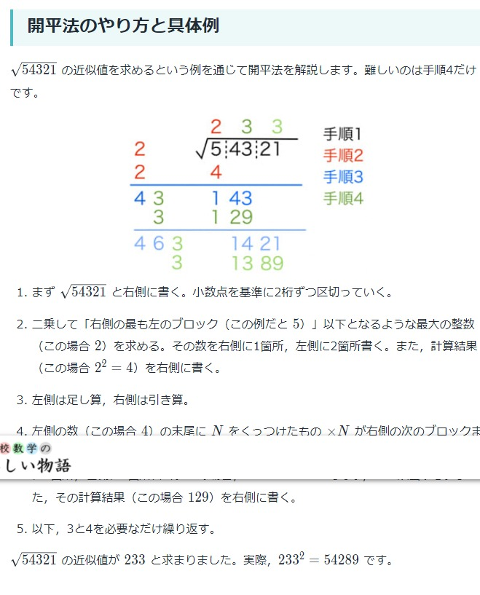

 |  |  |  |  |  |  |  | 0
 |  |  |  |  |  |  | 0.43588989435 | 1 | 0.435889894
 |  |  |  |  |  |  |  | 2 | 0.19
 |  |  |  |  |  |  |  | 3 | 0.082819080

 |  |  |  |  |  |  |  | 5 | 0.015735625 |  | 3 |  |  | 0.047206875559

 |  |  |  |  |  |  |  | 7 | 0.002989769 |  | 5 |  |  | 0.014948843927

 |  |  |  |  |  |  |  | 9 | 0.000568056 |  | 35 |  |  | 0.019881962423
 | 0.2 | 1 | 0.2
 |  |  |  |  |  |  |  | 11 | 0.000107931 |  | 63 |  |  | 0.0067996311486
...

